Лист1
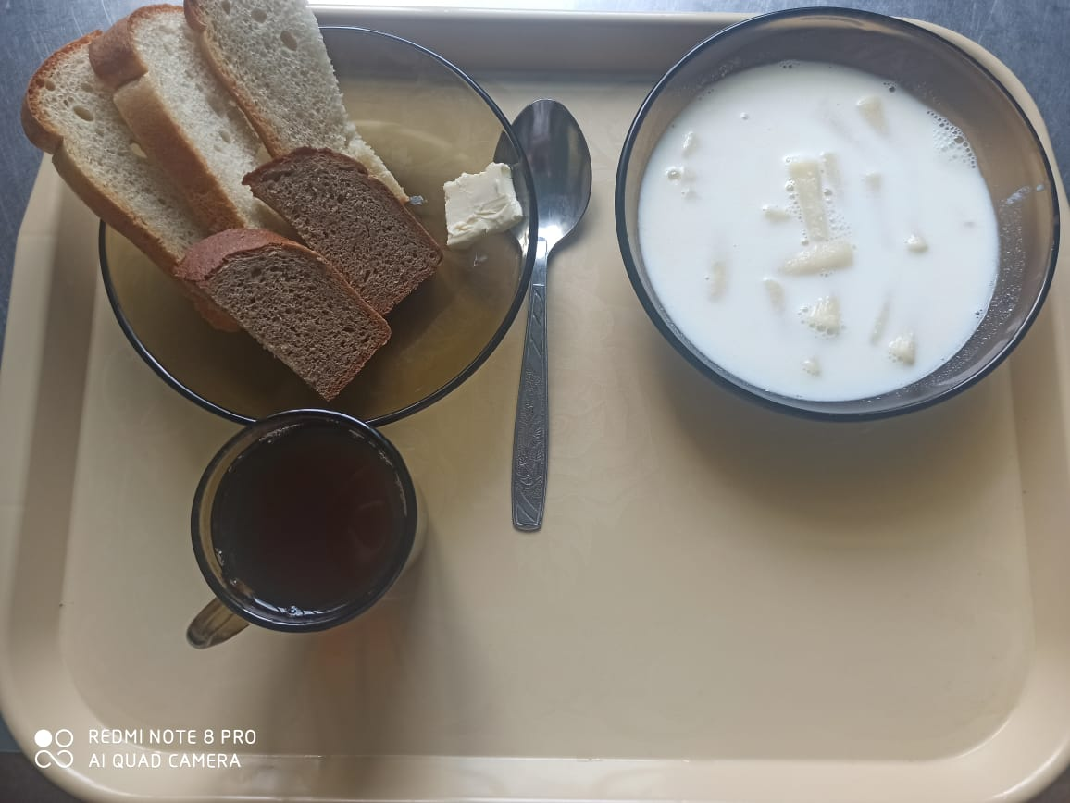
Школа | МБОУ ООШ №25 имени В.В.Буракова станицы Баракаевской |  |  | Отд./корп |  |  |  | День | 19.04.2022г

Прием пищи | Раздел | № рец. | Блюдо | Выход, г | Цена | Калорийность | Белки | Жиры | Углеводы
завтрак
5-9 классы | Гор.блюдо | 171 | Суп молочный с макаронами | 250 |  | 182.50 | 7.12 | 6.50 | 23.62
 |  | 105 | Масло сливочное порционно | 10 |  | 74.80 | 0.05 | 8.25 | 0.08
 | Хлеб | 108 | Хлеб пшеничный | 42 |  | 103.40 | 3.34 | 0.35 | 34.21
 | Хлеб | 109 | Хлеб ржаной | 31 |  | 52.20 | 1.98 | 0.36 | 15.01
 | Напиток | 493 | Чай с сахаром | 200 |  | 60.00 | 0.10 | 0.00 | 15.00
 |  |  |  |  | 23.34р. | 472.90 | 12.59 | 15.46 | 87.92
сотрудники | Гор.блюдо | 171 | Суп молочный с макаронами | 250 |  | 182.50 | 7.12 | 6.50 | 23.62
завтрак |  | 105 | Масло сливочное порционно | 10 |  | 74.80 | 0.05 | 8.25 | 0.08
 | Хлеб | 108 | Хлеб пшеничный | 42 |  | 103.40 | 3.34 | 0.35 | 34.21
 | Хлеб | 109 | Хлеб ржаной | 31 |  | 52.20 | 1.98 | 0.36 | 15.01
 | Напиток | 493 | Чай с сахаром | 200 |  | 60.00 | 0.10 | 0.00 | 15.00
 |  |  |  |  | 23.34р. | 472.90 | 12.59 | 15.46 | 87.92
Дети ОВЗ, инвалиды | Гор.блюдо | 171 | Суп молочный с макаронами | 250 |  | 182.50 | 7.12 | 6.50 | 23.62
завтрак |  | 105 | Масло сливочное порционно | 10 |  | 74.80 | 0.05 | 8.25 | 0.08
 | Хлеб | 108 | Хлеб пшеничный | 42 |  | 103.40 | 3.34 | 0.35 | 34.21
 | Хлеб | 109 | Хлеб ржаной | 31 |  | 52.20 | 1.98 | 0.36 | 15.01
 | Напиток | 493 | Чай с сахаром | 200 |  | 60.00 | 0.10 | 0.00 | 15.00
 |  |  |  |  | 23.34р. | 472.90 | 12.59 | 15.46 | 87.92
обед | Гор.блюдо | 171 | Суп молочный с макаронами | 200 |  | 146.00 | 5.70 | 5.20 | 18.90
Дети ОВЗ, |  | 105 | Масло сливочное порционно | 10 |  | 74.80 | 0.05 | 8.25 | 0.08
инвалиды | Хлеб | 108 | Хлеб пшеничный | 42 |  | 103.40 | 3.34 | 0.35 | 34.21
 | Хлеб | 109 | Хлеб ржаной | 31 |  | 52.20 | 1.98 | 0.36 | 15.01
 | Напиток | 493 | Чай с сахаром | 200 |  | 60.00 | 0.10 | 0.00 | 15.00
 |  |  |  |  | 23.18р. | 436.40 | 11.17 | 14.16 | 83.20

